Blad1
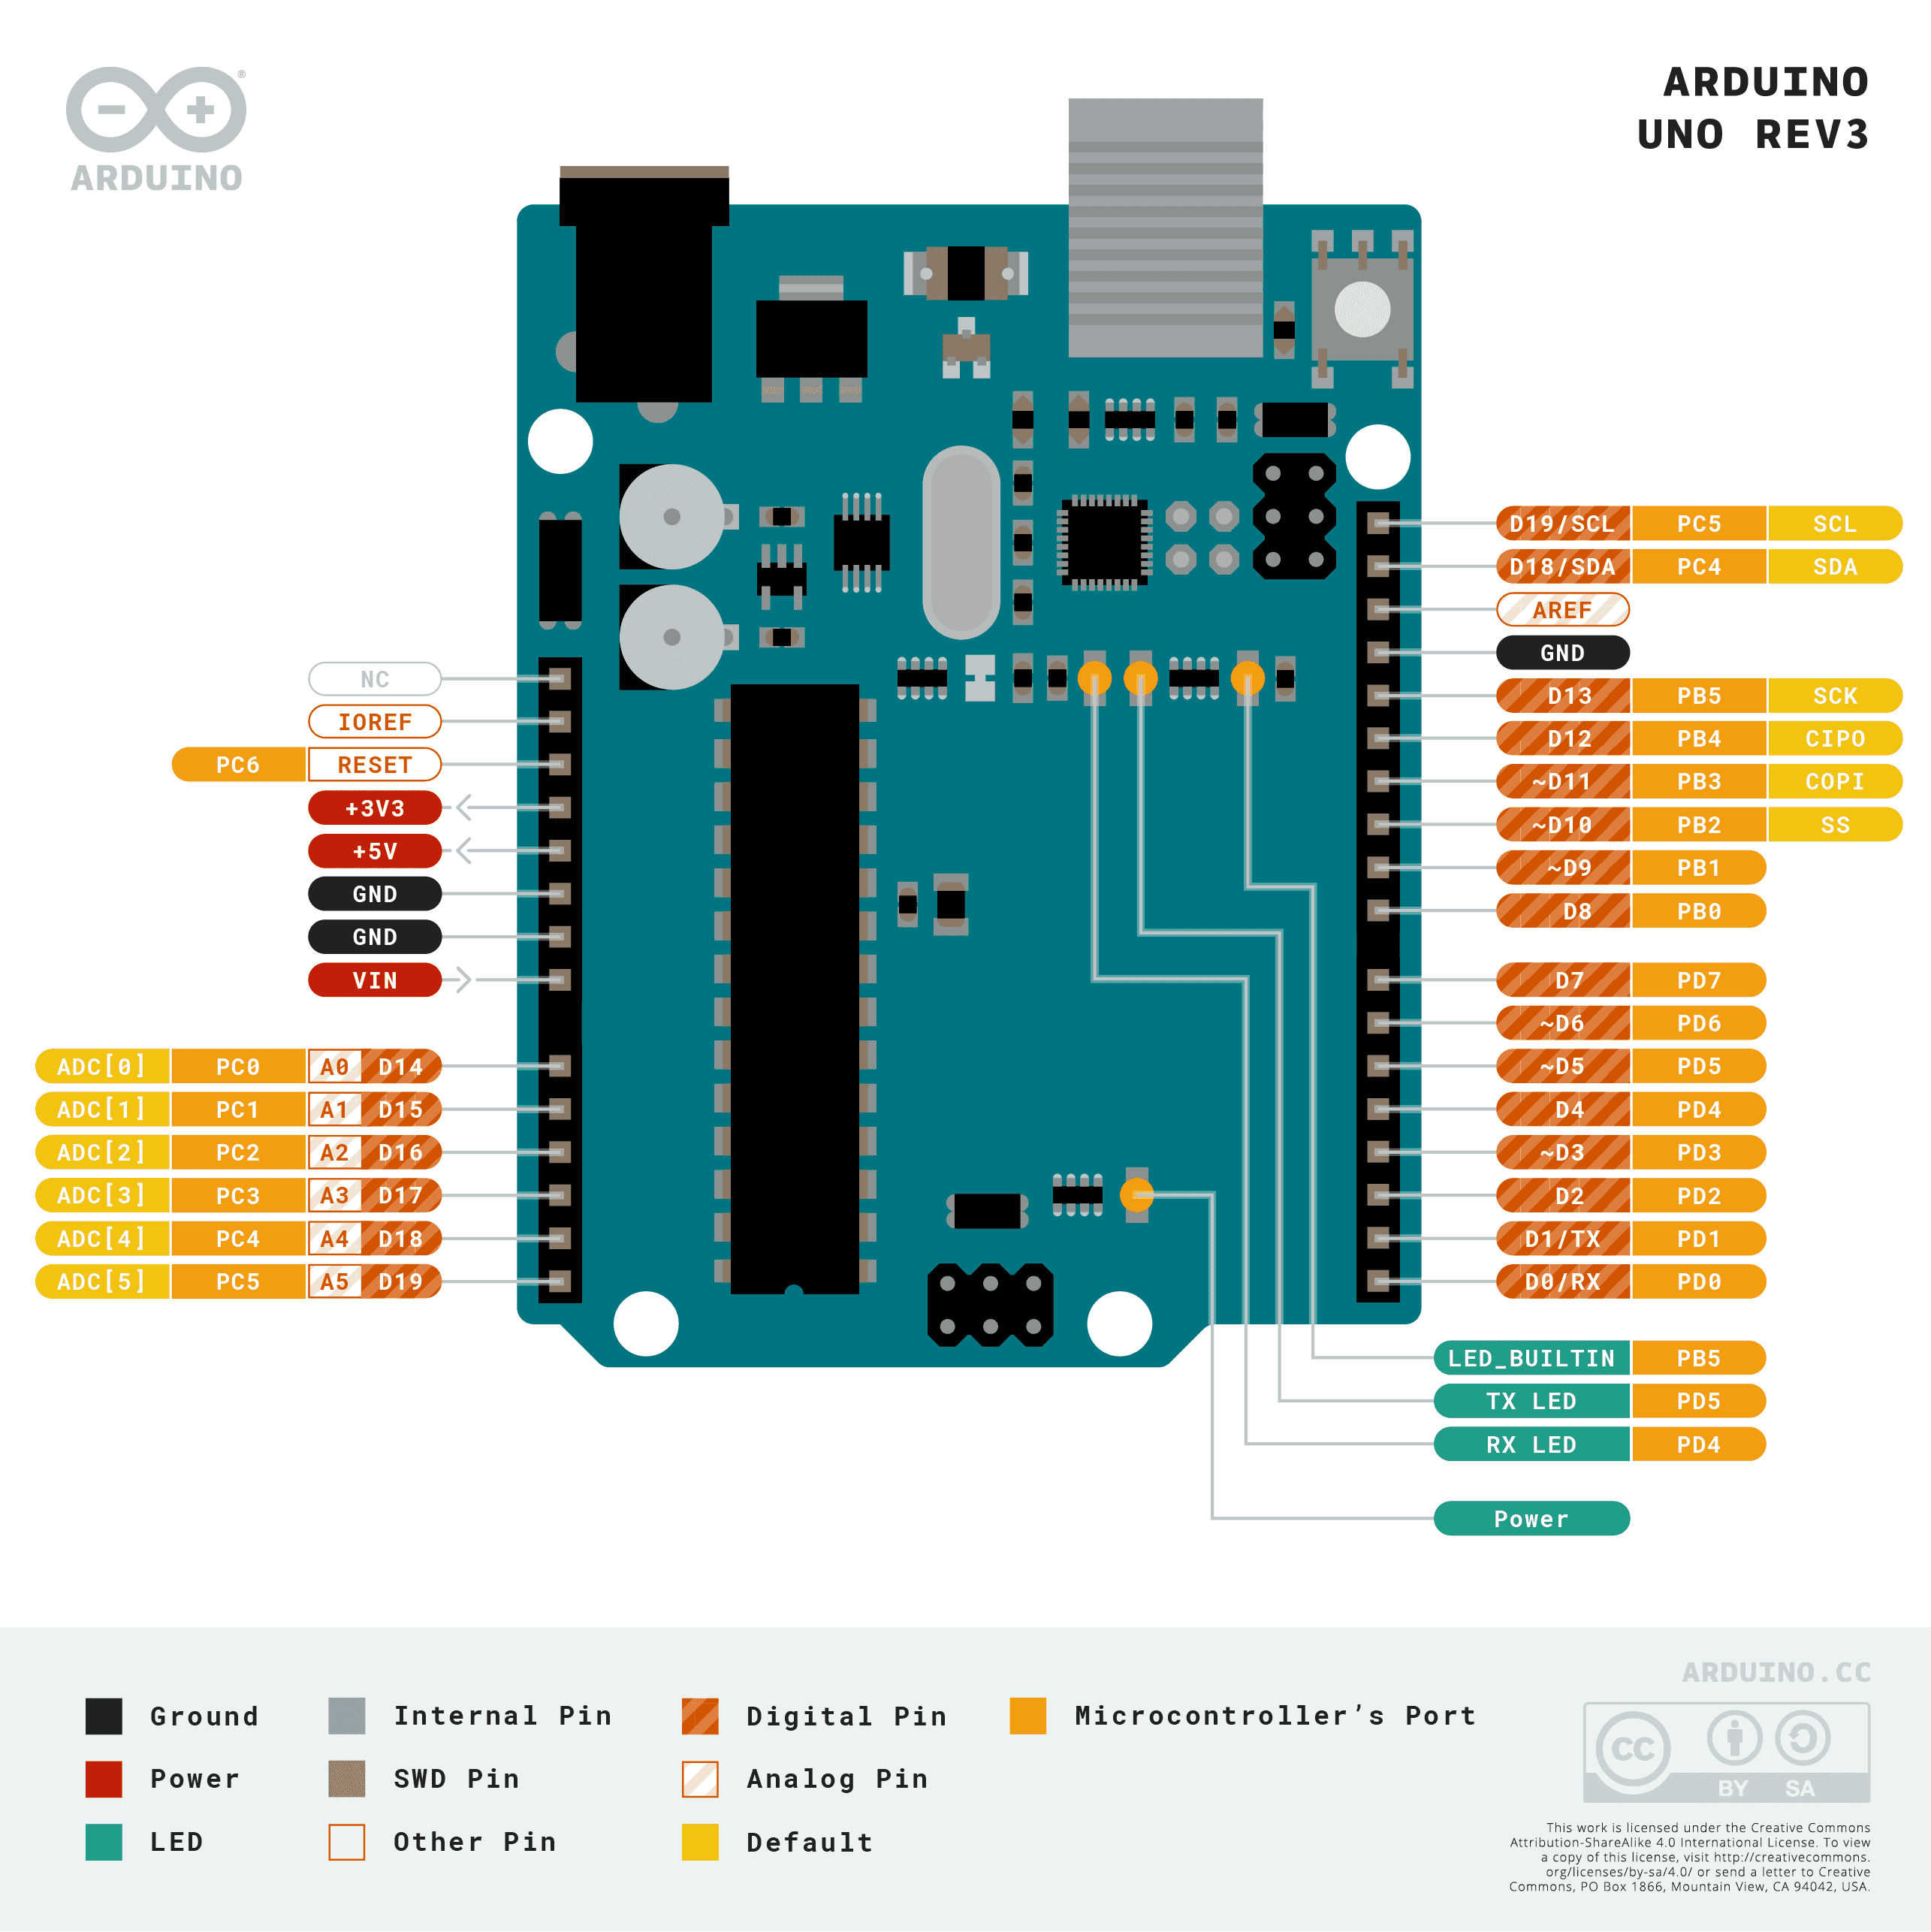
PIN | INPUT/ OUTPUT | FUNCTION | MODULE
D0
D1
D2 | OUTPUT | STEP | STEPPER DRIVER
D3
D4
D5 | OUTPUT | DIRECTION | STEPPER DRIVER
D6
D7
D8 | OUTPUT | ENABLE | STEPPER DRIVER
D9
D10
D11
D12 | INPUT | E-STOP | E-STOP
D13 | INPUT | E-STOP | E-STOP
D14
D15 | INPUT | STOP | PUSHBUTTON
D16 | INPUT | START | PUSHBUTTON
D17
D18
D19

